상품제안서
미니 무지개 메모잇(주문제작형) | 상품코드: F05610

 |  |  |  |  |  |  | 02-412-0044 | www.easy1.co.kr
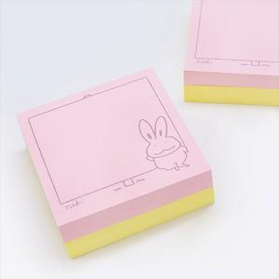

【상세/제작정보】 | 아기자기 귀여운 느낌의 정사각형 메모잇

【인쇄/포장옵션】 | 먹 인쇄 / OPP(비닐)

【공급단가】 | 수량 | 1,000~ | 2,000~ | 3,000~ | 5,000~ | 10,000~
*VAT별도 | 20매 + 20매 | 370원 | 360원 | 360원 | 350원 | 340원
 | 30매 + 30매 | 410원 | 400원 | 390원 | 380원 | 370원
 | 50매 + 50매 | 680원 | 670원 | 660원 | 640원 | 630원

【상품 URL】 | https://dev.easy1.co.kr:443/src/goods_detail.php?gdno=5610

